상품제안서
웹캠커버 | 상품코드: S27646

 |  |  |  |  |  |  | 02-713-8555 | www.synergygift.co.kr
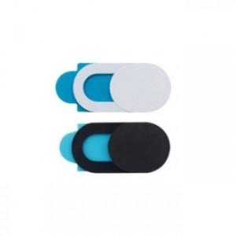

【상세/제작정보】 | <p>패키지 커스텀제작 별도문의</p>

【인쇄/포장옵션】 | 실크, 스티커, 패키지인쇄 / 포장불가능

【공급단가】 | 수량 | 600~ | 1,000~ | 3,000~ | 5,000~ | 10,000~
*VAT별도 | 2P | 390원 | 370원 | 360원 | 350원 | 330원
 | 3P | 520원 | 500원 | 490원 | 470원 | 450원
 | 6P | 1,030원 | 1,000원 | 960원 | 930원 | 890원

【상품 URL】 | https://www.synergygift.co.kr:443/src/goods_detail.php?gdno=27646

